게임 UI 수정

작물 축복 관련 UI

- 신규 헬퍼 생성으로 아래와 같이 기존 UI를 수정하도록 한다.

 | 1, 작물 축복 버튼 생성

 | - 아래와 같이 기존 작물 정보 UI에 작물 축복 버튼이 생성된다.

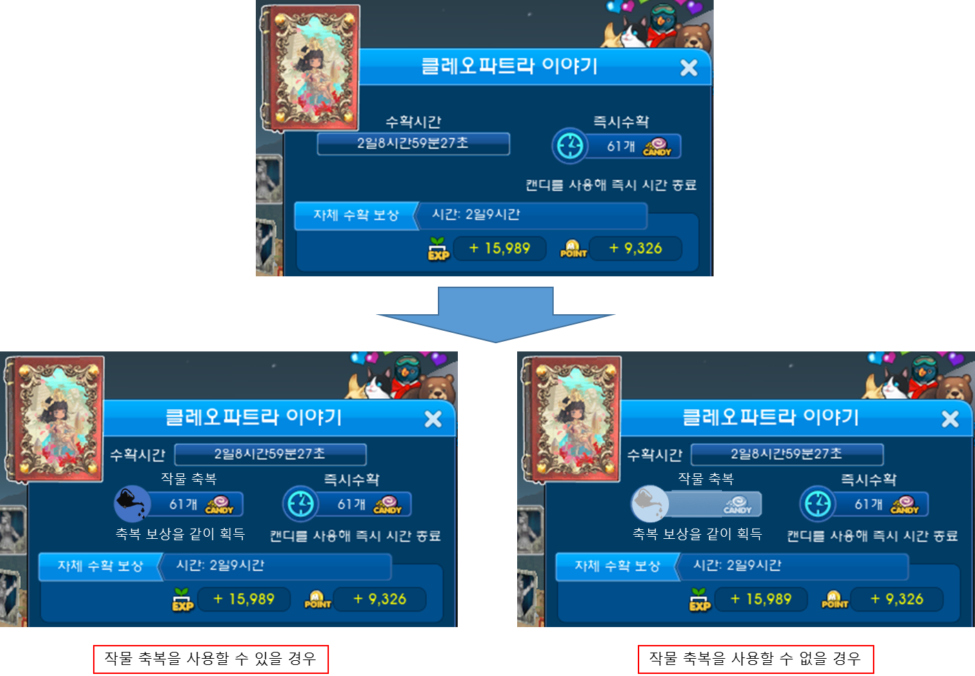

 | - 아래와 같이 텍스트 내용이 겹치는 것을 방지하기 위해 홈가든 작물 정보 UI 길이 자체가 조금 더 늘어난다.

 | - 작물 축복을 사용했을 경우 아래와 같이 '축복완료' 라는 텍스트와 함께 버튼은 비활성화 되며 해당 버튼 주위로 빛이 난다.
 | 또한 작물 이름 옆에 아래와 같이 작물 축복 아이콘이 뜬다.
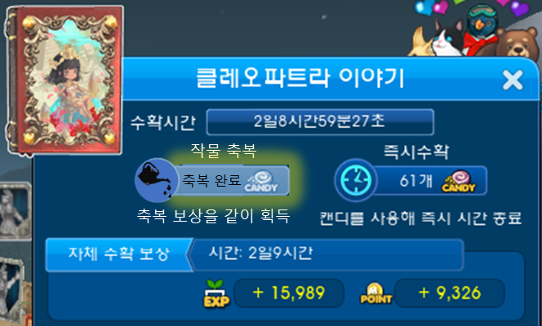
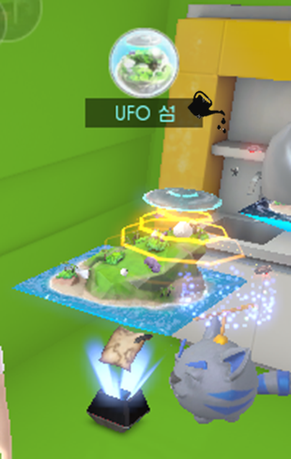

 | 2, 홈가든 리모콘 UI 수정

 |  | - 기존 작물에 영양제 주기 버튼이 작물 돌보기 버튼으로 변경된다.

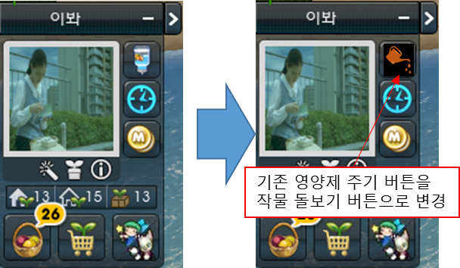

 |  | - 또한 작물 돌보기 버튼을 클릭 할 경우 아래와 같이 작물 돌보기 기능이 활성화 되면서 마우스 옆에 작물 돌보기 아이콘이 붙게 된다.

 | 3, 작물 판매하기 버튼 수정

 |  | - 보유 작물 판매를 제한할 수 있는 버튼이 아래와 같이 생성된다.

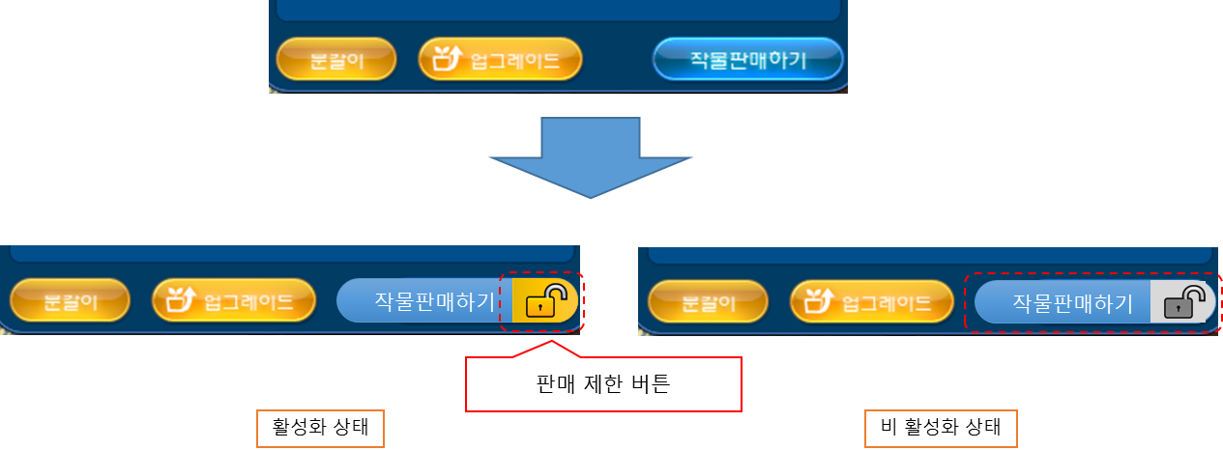

 |  | - 만약 유저가 작물 판매를 잠궜을 경우 아래와 같이 자물쇠가 잠겨진 모습으로 변한다.

 | 4, 알바 제한 버튼 생성

 |  | - 아래와 같이 다른 유저가 자신의 특정 작물에 알바를 걸 수 없도록 제한하는 버튼이 생성된다.

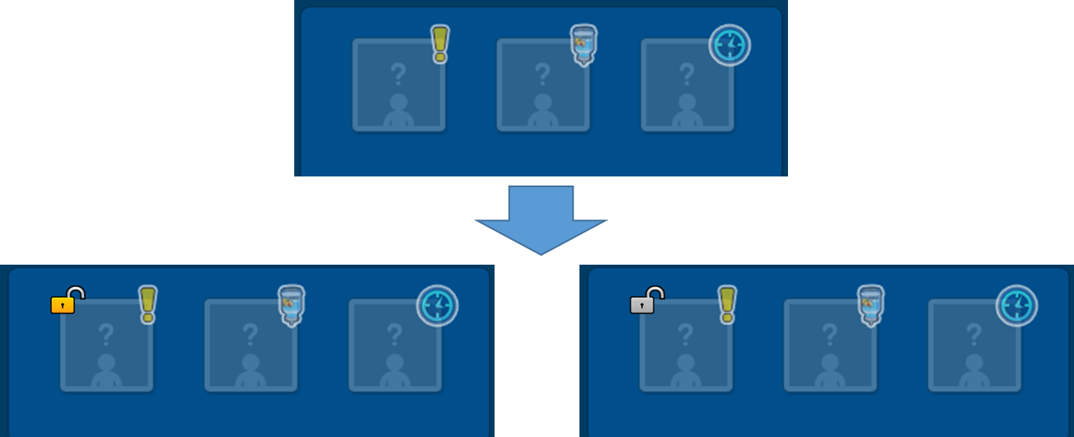

 |  | - 만약 유저가 다른 유저가 알바를 할 수 없게 알바 제한을 걸어둘 경우 아래와 같이 자물쇠가 잠긴 모습으로 변한다.



 |  | - 또한 프로필 사진에도 해당 작물에 알바를 걸 수 없게 제한되어 있다는 것을 아래와 같이 표시해준다.

